数据说明
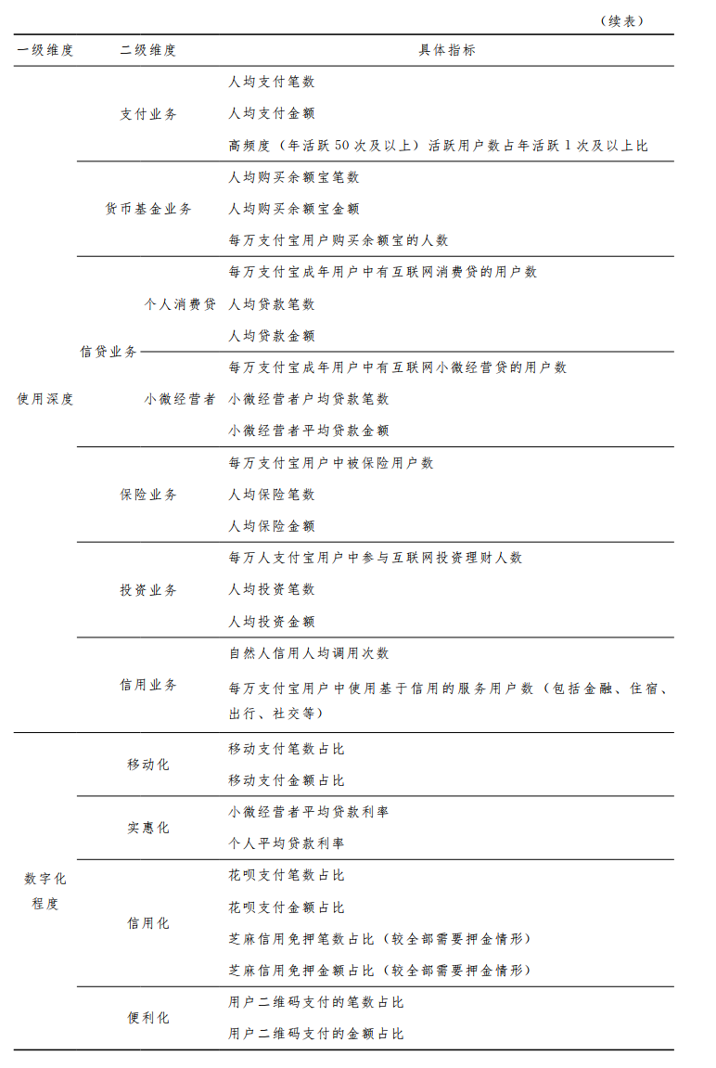
1、指数名称：北京大学数字普惠金融指数
2、课题组：本指数由北京大学数字金融研究中心和蚂蚁科技集团研究院组成的联合课题组负责编制，课题组顾问包括北京大学数字金融研究中心主任黄益平，蚂蚁集团研究院院长李振华。第一期指数（2011-2015）课题组成员主要包括：郭峰、孔涛、王靖一、张勋、程志云、阮方圆、孙涛、王芳。第二期到第六期指数（2016-2023）课题组成员主要包括：郭峰、王靖一、程志云、李勇国、王芳。课题组也获得了北京大学和蚂蚁集团多位同事的技术支持。
3、指数属性：这套指数包括数字普惠金融指数，以及数字金融覆盖广度、数字金融使用深度以及普惠金融数字化程度；此外使用深度指数中还包含支付、信贷、保险、信用、投资、货币基金等业务分类指数；但由于监管和公司数据安全审核等方面的原因，2019-2023年的信用和货币基金分指数，没有对外公布。
4、指数范围：中国内地31个省（直辖市、自治区，简称“省”）、337个地级以上城市（地区、自治州、盟等，简称“城市”），以及约2800个县（县级市、旗、市辖区等，简称“县域”）；部分地区数据存在缺失；港澳台地区数据暂未包括。
5、时间跨度：省级和城市级指数时间跨度为2011-2024年，县域指数时间跨度为2014-2023年。
6、地区代码说明：在2011-2024年期间，中国部分地区进行了“撤地设市”和“县（市）改区”等改革，调整了地区名称和行政区划代码，但并不影响本指数统计；本表中城市代码同时保留了2014和2018年两个版本，县域名称和行政区划代码则以2014年底的代码为准，以方便使用者合并其他经济社会数据进行分析。
7、引用说明：欢迎各界人士使用本指数，如有使用本数据，请注明所用数据为“北京大学数字普惠金融指数”；同时烦请按照以下文献引用方式引用我们的成果：郭峰、王靖一、王芳、孔涛、张勋、程志云，《测度中国数字普惠金融发展: 指数编制与空间特征》，《经济学季刊》，2020年第19卷第4期，第1401-1418页。

专业实证代做，B站知乎知识类答主，擅长问卷研究、面板数据分析、时间序列等各类模型，涉及软件包括SPSS软件，Amo，R语言，Python、Eviews、stata等，欢迎咨询+V 1217190074

